Funcs
64
0

64位

6
5
4
3
2
1
0

128位

当 s.Add(130)时：

word = 133 / 64 = 2
bit = 133%64 = 5
133是64的2倍，余5

for word >= len(s.words) {
s.words 通过此循环，用0扩容到3

s.words[word] |= 1<<bit
s.words[2] = 1<<5

s.words = [0, 0, 2^5]
最后，[0, 0, 32] 就表示数字133

1左移5位后在这里

Add
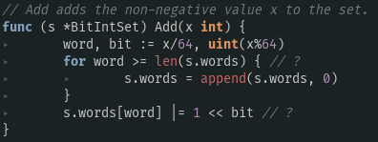
因此，s.words的len-1代表着x是多少个64的和，数组s.words[len(s.words)-1]代表这余数，它是2的倍数，1左移y次，这个余数就是2^y

x是64的word倍，余bit
当x在s.words时：
∵ len(s.words) = word+1
∴ len(s.words) > word 恒成立
∵ s.words[word] = 1<<bit
∴ s.words[word] & (1<<bit)
= (1<<bit) & (1<<bit)
= 1 & 1
∴ s.words[word] & (1<<bit) != 0 恒成立
Has

AddAll
测试用例：nums=[133,2,4]
① s.Add(133)：s.words = [0, 0, 32] <= [0, 0, 2^5]
② s.Add(2)： s.words = [4, 0, 32] <= [2^2, 0, 32]
③ s.Add(4)： s.words = [20, 0, 32] <= [4 + 2^4, 0, 32]

